③認定報告（学校入力用）
 |  |  |  |  |  |  |  |  |  |  | 退学の異動始期が２０２５／４始期以前 の奨学生用の様式です。

 |  |  |  |  |  |  |  |  |  |  | ③認定報告（学校入力用） |  |  |  |  |  |  |  |  |  |  |  | 【給付】退学
 | ≪入力をリセットしたい時≫ B列とR列を選択し、Deleteキーで削除してください

削除列
削除列
 | ３．認定報告の入力 色付き（薄い黄色）のセルを順番通りに入力してください。 |  |  |  |  |  |  |  |  |  |  |  |  |  | 入力 チェック５ |  |  | エラー：未入力箇所があります。色付き（薄い黄色）のセルを順番通りに入力してください。入力が完了すると、該当学生の総合認定のセルに色（濃い黄色）がつきます。

 | Ａ．前回の判定 |  |  |  |  | ここから スタート

 |  |  |  |  |  |  |  |  |  |  |  |  |  |  | 総合認定 |  |  | 未入力箇所があります。
 | B．今回該当している事由

 | 以下の特例事由に該当しますか？ |  |  |  |  |  |  |  |  |  |  |  |  |  |  |  |  |  |  |  |  |  |  |  |  |  | A
 | 【特例1】 |  |  | 傷病・災害その他やむを得ない事由があると認められる |  | 特例 |  |  |  |  |  |  |  |  |  |  |  |  |  |  | 自動 | 学力基準（廃止事由①～③、警告事由①～③） を確認の上、【特例1】を適応した後の 最終的な総合判定を選択してください。 |  |  |  | 選択 | 廃止（返還必要）
 |  |  |  |  |  |  | 該当する

 | 上記に該当なし |  |  |  |  |  | 上から | 下から

 |  | なし | 該当 |  |  |  |  |  |  |  |  |  |  |  |  |  |  |  |  | ※【特例１】に該当した場合、廃止事由①～③、警告事由①～③の✔は不要です。 総合判定のみ選択してください。 ※詳細は、事務手引き≪第7-2≫適格認定学業を参照してください。

 |  |  |  |  |  |  |  |  |  | 以下の廃止（返還必要）事由 に該当しますか？
 | 以下の廃止事由に該当しますか？ |  |  |  |  |  |  |  |  |  |  |  |  |  |  |  |  |  |  |  |  |  |  |  |  |  |  | Ｂ
0 | 廃止 事由 ① |  | 修業年限で卒業できないこと （卒業延期）が確定した |  |  | 学力基準 |  |  |  | 修得単位数の合計（累積）が標準修得単位数の１割以下である場合 |  |  |  |  |  | 廃止基準 |  |  |  |  |  |  |  |  |  | 自動 | 廃止 （返還必要）
 |  |  |  |  |  |  | 該当 |  |  |  |  |  |  |  |  |  | 該当する
 |  |  |  |  |  |  | する
 |  |  |  |  |  |  |  |  | 0
0 | 廃止 事由 ② |  | 修得単位数の合計（累積）が 標準修得単位数の５割以下 |  |  |  |  |  | 0 | 出席率が１割以下など、学修意欲があるとは認められない場合

 |  |  |  |  |  |  |  |  |  |  |  |  |  |  |  |  |  |  |  |  |  |  |  |  |  |  | C
 |  |  |  |  |  |  |  |  |  |  |  |  |  |  |  |  |  |  |  |  |  |  |  |  |  | 自動 | 廃止 （返還不要）
0 | 廃止 事由 ③ |  | 出席率が５割以下など、 学修意欲が著しく低いと学校が判断した |  |  |  |  |  | 0 | 上記の廃止（返還必要）事由に 該当なし |  |  |  |  |  |  | 該当なし

 |  |  |  |  |  |  |  |  |  |  |  |  |  |  |  |  | 上から | 下から
 |  |  |  |  |  |  | 上から | 下から
0 | 上記廃止事由①～③に該当なし

 |  | なし | 該当

 | 以下の警告事由に該当しますか？ |  |  |  |  |  |  |  |  | 以下の特例事由に該当しますか？ |  |  |  |  |  |  |  |  |  |  |  |  |  |  |  |  | H
0 | 警告 事由 ① |  | 修得単位数の合計数（累積）が 標準単位数の６割以下 |  |  | 学力基準 | 該当 |  |  | 以下の特例事由に該当なし |  |  |  |  |  |  | 該当 |  |  |  | 自動 | 「警告①」又は「警告③」に✓が入り、前回認定は「警告」だった |  |  | 該当 | 自動 | 廃止 （返還不要）
 |  |  |  |  |  |  | する |  |  |  |  |  |  |  |  |  | なし |  |  |  |  |  |  |  | する
 |  |  |  |  |  |  |  |  | 0 | 【特例2】 |  |  | 教育課程の特性 |  |  | 特例 |  |  | 0
 |  |  |  |  |  |  |  |  |  |  |  |  |  |  |  |  |  |  | 0 |  | 自動 | 「警告①～③」のいずれかに✓が入り、前回認定は「停止」だった
0 | 警告 事由 ② |  | ＧＰＡ（平均成績）等が 下位４分の１以下
 |  |  |  |  |  |  |  |  | 0 | 【特例3】 |  |  | 社会的養護を 必要とする者
 |  |  |  |  |  |  |  |  |  |  |  |  |  |  |  |  |  |  | 0 |  | 自動 | 上記に該当しない
 |  |  |  |  |  |  |  |  |  |  |  |  |  |  |  |  | 下から | 上から
0 | 警告 事由 ③ |  | 出席率が８割以下など， 学修意欲が低いと学校が判断した |  |  |  |  |  | 0 |  |  |  | 該当する
 |  |  |  |  |  |  |  |  |  |  |  |  |  |  |  |  |  |  |  |  |  |  | しない | 該当

 |  |  |  |  |  |  | 上から | 下から
0 | 上記警告事由①～③に該当なし |  |  |  |  |  |  |  |  |  |  |  |  |  |  |  |  |  |  |  |  |  |  |  |  |  | F
 |  |  |  |  |  |  |  |  |  |  |  |  |  |  |  |  |  |  |  |  | 自動 | 「警告②」のみに✓が入り、前回認定は「警告」だった |  |  |  | 自動 | 停止
 |  | なし | 該当 |  |  |  |  |  |  |  |  |  |  |  |  |  |  |  |  |  |  |  |  |  | 該当
 |  |  |  |  |  |  |  |  |  |  |  |  |  |  |  |  |  |  |  |  |  |  |  |  | する
 |  |  |  |  | D |  |  |  |  |  |  |  |  | E
 |  |  | 自動 | 継続 |  |  |  |  |  |  |  | 自動 | 継続 |  |  |  |  |  |  |  | 自動 | 「警告①～③」のいずれかに✓が入り、前回認定は「継続」、 又は今回が初回の判定だった場合 |  |  |  | 自動 | 警告
 |  |  |  |  |  |  |  |  |  |  |  |  |  |  |  |  |  |  |  |  |  |  |  |  | 該当
 |  |  |  |  |  |  |  |  |  |  |  |  |  |  |  |  |  |  |  |  |  |  |  |  | する

 |  |  |  |  |  |  |  |  |  |  |  |  |  |  |  |  |  |  |  |  |  |  |  |  |  |  | G

④様式（自動作成・記入用）
 | 退学の異動始期が２０２５／４始期以前の奨学生用の様式です。

 | [ 給付様式１－１ ]
 |  |  |  |  |  |  |  |  |  |  |  |  | 【給付】退学の異動願（届） 及び認定報告 |  |  |  |  |  |  |  |  |  |  |  |  |  |  |  |  |  |  |  |  |  |  |  | 【給付】退学

 |  |  |  |  |  |  |  |  |  |  |  |  |  |  |  |  |  |  |  |  |  |  |  |  |  |  |  |  |  |  |  |  |  |  |  |  | 送付不要
 | 独立行政法人日本学生支援機構理事長 殿
 | 下記のとおり願出（届出）いたします。 |  |  |  |  |  |  |  |  |  |  |  |  | ※貸与奨学金及び給付奨学金（旧制度）及び 退学の異動始期が2025/5始期以降の「異動願（届）」は様式が異なります。 別途作成してください。

 | １．基本情報 |  |  |  |  |  |  |  |  |  |  |  |  |  |  |  |  |  |  |  |  |  |  |  |  |  |  |  |  |  |  |  |  |  |  | 届出年月日

 | 太枠内を全て記入してください。

 | 学校名 |  |  |  |  |  |  |  |  |  |  |  |  |  |  |  |  |  |  |  |  |  |  |  |  |  | 学籍番号 |  |  |  |  |  |  |  |  |  |  | 生年 月日

 | 学部・学科 （課程・研究科） |  |  |  |  |  |  |  |  |  |  |  |  |  |  |  |  |  |  |  |  |  |  |  |  |  | フリガナ |  |  |  |  |  |  |  |  |  |  |  |  |  | 学年 |  |  |  | 年

 | 奨学生番号 |  |  |  |  |  |  |  |  |  |  |  |  |  |  |  |  |  |  |  |  |  |  |  |  |  | 氏名

 | ２．異動情報

 | 以下、異動事由（病気、経済事情等）を選択して✔をいれ太枠内を記入してください。
 | 記入者 |  |  |  |  |  | 【 退 学 】

 | 奨学生 |  |  |  |  |  |  |  |  |  |  |  |  |  |  |  |  |  |  |  |  |  |  |  | 授業料未納による 遡り退学ですか。 |  |  |  |  |  |  | ※ 退学/除籍「決定日」は、 授業料未納による退学日/除籍日が遡る場合に記入 （例：「退学日：2024/3/31」「退学決定日：2024/10/31」）

 |  |  |  |  |  |  |  | 病気 |  | 経済事情 |  |  |  |  |  | 一身上 |  |  |  | その他

 | 学校 |  |  |  |  |  | 退学日／除籍日 ※学籍を失った日 |  |  |  |  |  |  |  |  | 年 |  |  | 月 |  |  | 日 |  |  |  | いいえ |  |  | ・ |  | はい |  | 退学／除籍 決定日 ※ |  |  |  |  |  |  | 年 |  |  | 月 |  | 日

 |  |  |  |  |  |  |  |  |  |  |  |  |  |  |  |  |  |  |  |  |  |  |  |  | 退学の異動始期は |  |  |  |  |  |  |  |  |  |  |  | 年 月 |  |  |  |  |  |  | です。

 | 学校
 |  |  |  |  |  |  | 卒業日／修了日 ※学籍を失った日 |  |  |  |  |  |  |  |  | 年 |  |  | 月 |  |  | 日

 | ３．適格認定
 |  |  |  |  |  |  |  |  |  |  |  |  |  |  |  |  |  |  |  |  |  |  |  |  | 退学時の総合認定は |  |  |  |  |  |  |  |  |  |  |  | 「 」 |  |  |  |  |  |  | です。
 | 以下、前回判定に基づき、今回の退学時における適格認定を行ってください。

 |  | Ａ．前回の判定

 |  | B．今回該当している事由（スタート）

 |  |  | 以下の特例事由に該当しますか？ |  |  |  |  |  |  |  |  |  |  |  |  |  |  |  |  |  |  |  |  |  |  |  |  |  |  |  |  |  |  |  |  |  |  |  |  |  |  |  | A
 |  |  | 【特例1】 |  |  | 傷病・災害その他やむを得ない事由があると認められる |  |  |  |  |  | 特例 |  |  |  |  |  |  |  |  |  |  |  |  |  |  |  |  |  |  | 学力基準（廃止事由①～③、警告事由①～③） を確認の上、【特例1】を適応した後の 最終的な総合判定を選択してください 「継続」・「警告」・「停止」・「廃止（返還不要）」・「廃止（返還必要）」
 |  |  |  |  |  |  |  |  |  |  |  |  | 該当する

 |  |  | 上記に該当なし |  |  |  |  |  |  |  |  |  | 上から | 下から
 |  |  |  |  |  |  |  |  |  |  |  |  | ✔ | ✔
 |  |  |  | なし | 該当

 |  |  |  |  |  |  |  |  |  |  |  |  |  |  |  |  | 以下の廃止（返還必要）事由 に該当しますか？
0 |  |  | 以下の廃止事由に該当しますか？ |  |  |  |  |  |  |  |  |  |  |  |  |  |  |  |  |  |  |  |  |  |  |  |  |  |  |  |  |  |  |  |  |  |  |  |  |  |  |  | B
 | 0 |  | 廃止 事由 ① |  | 修業年限で卒業できないこと （卒業延期）が確定した |  |  |  |  |  |  | 学力基準 |  |  |  |  | 修得単位数の合計が標準修得単位数の１割以下である場合 |  |  |  |  |  |  |  | 廃止基準 |  |  |  |  |  |  |  |  |  |  |  |  |  |  |  |  | 廃止（返還必要）
 |  |  |  |  |  |  |  |  |  |  |  |  | 該当 |  |  |  |  |  |  |  |  |  |  |  |  | 該当する
 |  |  |  |  |  |  |  |  |  |  |  |  | する
0 |  |  |  |  |  |  |  |  |  |  |  |  |  |  | 0
 | 0 |  | 廃止 事由 ② |  | 修得単位数の合計（累積）が 標準修得単位数の５割以下 |  |  |  |  |  |  |  |  |  | 0 |  | 出席率が１割以下など、学修意欲があるとは認められない場合

 |  |  |  |  |  |  |  |  |  |  |  |  |  |  |  |  |  |  |  |  |  |  |  |  |  |  |  |  |  |  |  |  |  |  |  |  |  |  |  |  |  |  | C
0 |  |  |  |  |  |  |  |  |  |  |  |  |  |  |  |  |  |  |  |  |  |  |  |  |  |  |  |  |  |  |  |  |  |  |  |  |  |  |  |  |  | 廃止（返還不要）
 | 0 |  | 廃止 事由 ③ |  | 出席率が５割以下など、 学修意欲が著しく低いと学校が判断した |  |  |  |  |  |  |  |  |  | 0 |  | 上記の廃止（返還必要）事由に 該当なし |  |  |  |  |  |  |  |  | 該当なし

 |  |  |  |  |  |  |  |  |  |  |  |  |  |  |  |  |  |  |  |  |  |  |  |  |  | 上から | 下から
0 |  |  |  |  |  |  |  |  |  |  |  |  | 上から | 下から
 | 0 |  | 上記廃止事由①～③に該当なし |  |  |  |  |  |  |  |  |  | ✔ | ✔

 |  |  |  | なし | 該当

0 |  |  | 以下の警告事由に該当しますか？
 | 0 |  | 警告 事由 ① |  | 修得単位数の合計数が 標準単位数の６割以下 |  |  |  |  |  |  | 学力基準 | 該当 |  |  |  | 以下の特例事由に該当なし |  |  |  |  |  |  |  |  | 該当 |  |  |  | 「警告①」又は「警告③」に✓が入り、前回認定が「警告」 |  |  |  |  |  |  |  |  | 該当 |  |  | 廃止（返還不要）
 |  |  |  |  |  |  |  |  |  |  |  |  | する |  |  |  |  |  |  |  |  |  |  |  |  | なし |  |  |  |  |  |  |  |  |  |  |  |  | する
 |  |  |  |  |  |  |  |  |  |  |  |  |  |  | 0 |  | 【特例2】 |  |  | 教育課程の特性 |  |  |  |  | 特例 |  |  | 0
0 |  |  |  |  |  |  |  |  |  |  |  |  |  |  |  |  |  |  |  |  |  |  |  |  |  |  |  | 0 |  | 「警告①～③」のいずれかに✓が入り、前回認定が「停止」
 | 0 |  | 警告 事由 ② |  | ＧＰＡ（平均成績）等が 下位４分の１以下
 |  |  |  |  |  |  |  |  |  |  |  |  |  |  | 0 |  | 【特例3】 |  |  | 社会的養護を 必要とする者
 |  |  |  |  |  |  |  |  |  |  |  |  |  |  |  |  |  |  |  |  |  |  |  |  |  |  |  | 0 |  | 上記に該当しない
0 |  |  |  |  |  |  |  |  |  |  |  |  |  |  |  |  |  |  |  |  |  |  |  |  |  | 下から | 上から
 | 0 |  | 警告 事由 ③ |  | 出席率が８割以下など， 学修意欲が低いと学校が判断した |  |  |  |  |  |  |  |  |  | 0 |  |  |  |  | 該当する |  |  |  |  |  | ✔ | ✔
 |  |  |  |  |  |  |  |  |  |  |  |  |  |  |  |  |  |  |  |  |  |  |  |  |  |  |  |  |  |  |  |  |  | しない | 該当

0 |  |  |  |  |  |  |  |  |  |  |  |  | 上から | 下から
 | 0 |  | 上記警告事由①～③に該当なし |  |  |  |  |  |  |  |  |  | ✔ | ✔ |  |  |  |  |  |  |  |  |  |  |  |  |  |  |  |  |  |  |  |  |  |  |  |  |  |  |  |  | F
 |  |  |  |  |  |  |  |  |  |  |  |  |  |  |  |  |  |  |  |  |  |  |  |  |  |  |  |  |  | 「警告②」のみに✓が入り、前回認定が「警告」 |  |  |  |  |  |  |  |  |  |  |  | 停止
 |  |  |  | なし | 該当 |  |  |  |  |  |  |  |  |  |  |  |  |  |  |  |  |  |  |  |  |  |  |  |  |  |  |  |  |  |  |  |  |  | 該当
 |  |  |  |  |  |  |  |  |  |  |  |  |  |  |  |  |  |  |  |  |  |  |  |  |  |  |  |  |  |  |  |  |  |  |  |  |  |  | する
 |  |  |  |  |  |  | D |  |  |  |  |  |  |  |  |  |  |  |  |  | E
 |  |  |  |  | 継続 |  |  |  |  |  |  |  |  |  |  |  |  |  | 継続 |  |  |  |  |  |  |  |  |  |  | 「警告①～③」のいずれかに✓が入り、前回認定は「継続」、 又は今回が初回の判定 |  |  |  |  |  |  |  |  |  |  |  | 警告
 |  |  |  |  |  |  |  |  |  |  |  |  |  |  |  |  |  |  |  |  |  |  |  |  |  |  |  |  |  |  |  |  |  |  |  |  |  |  | 該当
 |  |  |  |  |  |  |  |  |  |  |  |  |  |  |  |  |  |  |  |  |  |  |  |  |  |  |  |  |  |  |  |  |  |  |  |  |  |  | する

 |  |  |  |  |  |  |  |  |  |  |  |  |  |  |  |  |  |  |  |  |  |  |  |  |  |  |  |  |  |  |  |  |  |  |  |  |  |  |  |  |  |  | Ｇ

 | ４．学校から機構への連絡事項記入欄 |  |  |  |  |  |  |  |  |  |  |  |  |  |  |  |  |  |  |  |  |  |  | ６．学校処理

 | ５．学校証明欄 |  |  |  |  |  |  |  |  |  |  |  |  |  |  |  |  |  |  |  |  |  |  | ７．機構に送付が必要な理由

 |  |  | 上記記載のとおり相違ないことを証明いたします。 |  |  |  |  |  |  |  |  |  |  |  |  |  |  |  |  |  |  |  |  |  | 下記に✔が入る場合は、スカラACから入力せずに異動願を機構に送付してください。

 |  |  | 学校の証明 |  |  |  |  |  |  | 年 |  |  |  | 月 |  |  |  | 日 |  |  |  |  |  |  |  |  | 振込超過あり |  |  |  |  |  |  |  | ３月以外の月が学年末の者で「廃止（返還必要）」の判定

 |  |  | 学 校 名
 |  |  |  |  |  |  |  |  |  |  |  |  |  |  |  |  |  |  |  |  |  |  |  |  |  |  | 未振込あり |  |  |  |  |  |  |  | その他

 |  |  | 担当部長※
 |  |  |  |  |  |  |  |  |  |  |  |  |  |  |  |  |  |  |  |  |  |  |  | 【注意】未振込分の送金は、以下の条件に該当する場合のみ認められます。希望する場合は状況を確認のうえ、 チェックし本届出を送付してください。 なお、該当しない場合は、記入があっても無効とします。 未振込分の送金を希望しない場合は、「【給付】停止の異動願（届）」（給付様式1-5）を作成し、 スカラＡＣにて停止（本人都合）を入力してください（機構への送付は不要です）。

 |  |  | ※証明者は部長相当職以上の方としてください。

 | 電 話 番 号 |  |  |  |  |  |  |  | 学 校 番 号 |  |  |  |  |  |  |  |  |  | 区 分
 |  |  |  |  |  |  |  |  |  |  |  |  |  |  |  |  |  |  |  |  |  |  |  |  |  |  | 未振込分送金依頼 未振込期間において、廃止・停止はない。

ご記入いただいた情報及びあなたの奨学金に関する情報は，機構の奨学金支給業務，奨学金貸与業務（返還業務を含む）及び在籍する学校での授業料等減免業務のために利用されます。この利用目的の適正な範囲内において，当該情報（奨学金の返還状況に関する情報を含む）が，学校，金融機関，文部科学省及び業務委託先に必要に応じて提供されますが，その他の目的には利用されません。また，行政機関及び公益法人等から奨学金の重複受給の防止等のために照会があった場合は，適正な範囲内においてあなたの情報が提供されます。

 | （機構使用欄）
 | 最終振込年月 |  |  |  |  |  |  |  |  |  |  |  |  |  |  |  |  |  |  |  |  |  | 要返戻金額 |  |  |  |  |  |  |  |  | 提出先 |  |  |  |  |  | スカラＡＣ入力 |  |  |  | 郵送の要否
 |  |  |  |  | 20 |  |  |  | 年 | 月 | 振込超過 |  |  |  |  |  |  |  |  | か月 |  |  |  |  |  |  |  |  |  | 円
 |  |  |  |  |  |  |  |  |  |  |  |  | 有 |  |  | 無 |  |  |  |  |  |  |  |  |  |  |  |  |  |  |  | 異動・補導係 |  |  |  |  |  | 処理必要 |  |  |  | 送付不要

 |  |  |  |  |  |  |  |  |  |  |  |  |  |  |  |  |  |  |  |  |  |  |  |  |  |  |  |  |  |  |  |  |  |  |  |  |  |  |  |  |  |  |  |  |  | (26.4)

 | 入力チェック１ |  |  |  |  |  | 入力チェック２ |  |  |  | 入力チェック３ |  |  |  |  |  | 入力チェック４ |  |  |  |  |  | 入力チェック５ |  |  |  |  |  | 異動始期チェック
 | エラー：未入力項目があります。必要項目を全て入力してください。 |  |  |  |  |  | エラー：未入力項目があります。必要項目を全て入力してください。 |  |  |  | エラー：未入力項目があります。必要項目を全て入力してください。 |  |  |  |  |  | エラー：未入力項目があります。必要項目を全て入力してください。 |  |  |  |  |  | エラー：未入力箇所があります。色付き（薄い黄色）のセルを順番通りに入力してください。入力が完了すると、該当学生の総合認定のセルに色（濃い黄色）がつきます。

 | 1 |  |  |  |  |  | 1 |  |  |  | 1 |  |  |  |  |  | 1 |  |  |  |  |  | 1 |  |  |  |  |  | 0 |  |  |  |  |  |  |  |  |  |  |  |  | 5

★異動願作成マニュアル～給付退学～
【給付】退学の異動願作成マニュアル

 | 基本的な流れ

ステップ０ |  |  |  | ステップ１ | 振込超過なし | ステップ２ |  |  | ステップ３
まず保留！ 退学日に基づきスカラACで 異動届提出に先立つ振込保留 |  |  |  | 異動願（届）作成 |  | スカラAC入力 |  |  | （郵送せず）異動願（届）は 学校保管

 |  |  |  |  |  | 入力をお忘れなく！

 |  |  |  |  |  | ステップ２ |  |  | ステップ３
 |  |  |  |  |  | 添付書類を準備 |  |  | 異動願（届）郵送

適する時期に振込を止める |  |  |  |  | 振込超過あり | 振込金受取書コピー |  |  | 振込金受取書コピーとホチキス留め

（参考）スカラACでの振込保留期間及び異動始期
CLICK!
 |  |  |  |  |  | ステップ２ |  |  | ステップ３
？保留はいつかけたらよい？ |  |  |  |  |  | 未振込期間を送金する必要があります |  |  | 異動願（届）郵送
 |  |  |  | Excelのファイルを用い、 異動願を完成させます。

 |  |  |  |  | 未振込期間あり |  |  |  | 未振込分送金依頼にチェック

 |  |  |  |  |  | スカラAC入力ができない

学校による代理入力可
2 | ステップ１ー(１) 異動願（届）作成 「①基本情報・異動情報」

①「学生」が基本情報の入力をします（薄い黄色のセルが入力セルです）。 ※「例」がある項目は「例」を参考に入力してください。入力制限がかかっています。

 |  |  |  |  |  |  |  | ※１
 |  |  |  |  |  |  |  | yyyy/mm/ddの形式で入力してください

①
※１
 |  |  |  |  |  |  |  | ※２
 |  |  |  |  |  |  |  | 給付奨学金の5から始まる11ケタの奨学生番号を入力してください。

※１

 |  |  |  |  |  |  |  | ★POINT★
 |  |  |  |  |  |  |  | 未入力箇所があるとセルの色が赤くなり「エラー」と表示されます。必要項目を全て入力してください。 全ての入力が完了するとセルが青くなり「入力完了」と表示されます。
※２

②「学生」が異動情報の入力をします。 ※「例」がある項目は「例」を参考に入力してください。入力制限がかかっています。

 |  |  |  |  |  |  |  | ※３
 |  |  |  |  |  |  |  | 退学事由をプルダウンから選択してください。
１１
②
※３
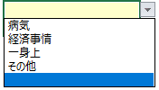

 |  |  |  |  |  |  |  | ★POINT★
 |  |  |  |  |  |  |  | 未入力箇所があるとセルの色が赤くなり「エラー」と表示されます。必要項目を全て入力してください。 全ての入力が完了するとセルが青くなり「入力完了」と表示されます。

3 | ステップ１ー(２) 異動願（届）作成 「②異動情報・学校情報・機構に送付が必要な理由」

①「学生」が入力した基本情報を「学校担当者」が確認します。

１１
①

②「学生」が入力した異動情報を「学校担当者」が確認し、「学校担当者」が異動情報を入力します。

 |  |  |  |  |  |  |  | ※4
 |  |  |  |  |  |  |  | 授業料未納による遡り退学に該当する場合は「はい」を、該当しない場合は「いいえ」をプルダウンから選択してください。
１１
②ーA

１１
②ーB
※４

 |  |  |  |  |  |  |  | Q）授業料未納による遡り退学とは
 |  |  |  |  |  |  |  | A）授業料未納による遡及退学・除籍に限り、「退学/除籍の事実が決定する日」までの間に振り込まれた奨学金を、通常の貸与額として取扱うことが可能です。

②-B 授業料未納による遡り退学ですか。 ー「いいえ」を選択した場合

※５
※６
 |  |  |  |  |  |  |  | ※５
 |  |  |  |  |  |  |  | 退学日をyyyy/mm/ddの形式で入力してください。

 |  |  |  |  |  |  |  | ※６
 |  |  |  |  |  |  |  | 「退学日」に基づいた退学の異動始期が自動で生成されます。

②-B 授業料未納による遡り退学ですか。 ー「はい」を選択した場合

※５
 |  |  |  |  |  |  |  | ※５
 |  |  |  |  |  |  |  | 退学日をyyyy/mm/ddの形式で入力してください。

※７
※８
 |  |  |  |  |  |  |  | ※７
 |  |  |  |  |  |  |  | 退学日に続けて退学決定日をyyyy/mm/ddの形式で入力してください。

 |  |  |  |  |  |  |  | ※８
 |  |  |  |  |  |  |  | 「退学決定日」に基づいた退学の異動始期が自動で生成されます。

★POINT★
未入力箇所があると「エラー」と表示されます。必要項目を全て入力してください。 全ての入力が完了すると「入力完了」と表示されます。

★POINT★
「退学日」と「退学決定日」の関係が正しく入力されると「正しい退学日と退学決定日が入力されています。」と表示されます。以下のエラーが出た場合は、正しい「退学日」と「退学決定日」の関係ではありません。

◆エラー１：「退学日」が「退学決定日」より後になっています。 |  |  |  |  |  |  |  | Q）授業料未納による遡り退学とは
 |  |  |  |  |  |  |  | A）退学日/除籍日に基づく異動始期以降に振込まれた奨学金について、授業料未納による遡及退学・除籍に限り、退学/除籍の事実が決定する日までの間に振り込まれた奨学金を、通常の貸与額として取扱うことが可能です。

◆エラー２：「退学日」が「退学決定日」と同じになっています。

③「学校担当者」が学校から機構への連絡事項記入欄を入力します（特にない場合は記入は不要です）。

 |  |  |  |  |  |  |  | ※９
 |  |  |  |  |  |  |  | 未入力でもエラーになりません。
③
※９

④「学校担当者」が学校証明欄を入力します。

１１
④
※10
 |  |  |  |  |  |  |  | ※10
 |  |  |  |  |  |  |  | 学校証明日をyyyy/mm/ddの形式で入力してください。

※11
 |  |  |  |  |  |  |  | ※11
 |  |  |  |  |  |  |  | 入力制限はありません。

※12
※13
 |  |  |  |  |  |  |  | ※12
 |  |  |  |  |  |  |  | ６ケタの学校番号を入力してください

★POINT★ |  |  |  |  |  |  |  | ※13
未入力箇所があると「エラー」と表示されます。必要項目を全て入力してください。 全ての入力が完了すると「入力完了」と表示されます。 |  |  |  |  |  |  |  | 学校区分は未入力でもエラーにならず、省略可能です。

※未入力箇所がある場合は、作成されません。
★POINT★
入力チェック１～入力チェック４（＋異動始期チェック）にエラーがなければ、 ここまでの入力で「④の様式（自動作成・記入用）シート」で異動願が自動作成されます。

⑤以下の場合は、機構への送付が必要となります。送付な必要な場合は、その理由に✔をいれてください。

 |  |  |  |  |  |  |  | ※16
 |  |  |  |  |  |  |  | 振込超過がある場合は、振込金受取書のコピーを異動願（届）にホチキス留めのうえ送付してください。

⑤
※16
※17
 |  |  |  |  |  |  |  | ※17
 |  |  |  |  |  |  |  | 組戻し後の異動入力は原則として本機構で行います。
※18

※15
 |  |  |  |  |  |  |  | ※18
 |  |  |  |  |  |  |  | その他送付が必要な場合はこちらに✔をいれてください。その際、送付が必要な理由を理由欄に簡潔に御記入ください。
 |  |  | ※15
 |  |  | 送付が必要な理由枠にプルダウンから✔を選択してください。
 |  |  |  |  |  |  |  | 例）・組入れが必要
 |  |  |  |  |  |  |  | ・機構から送付を求められた 等

★POINT★
２０２４年度から原則、異動願の送付は不要です。

（参考）様式の送付要否一覧
CLICK!

3 | ステップ１ー(３) 異動願（届）作成 「③認定報告」

「学校担当者」が「退学」に伴う支給終了時の適格認定（学業）を行います。

色付き（薄い黄色）のセルを順番通りに入力してください。

①前回の判定をプルダウンから選択します。

②色付き（薄い黄色）のセルを順番通りに入力してください。
③色付き（薄い黄色）のセルを順番通りに入力すると、今回の判定が自動で算出されます。

仕様①：前回判定に関して

CLICK!

（参考）
前回判定とは？
★POINT★
・「授業料未納による遡り退学」の場合（退学決定日が存在する場合） ・前回の適格認定が「判定不可」または「便宜的継続」の場合 の２パターンは見るべき前回判定が複雑です。 |  |  |  |  |  |  | ？詳しくは？

仕様②：色付き（薄い黄色）のセルを入力すると、次入力するべきセルが色付き（薄い黄色）に変わります。

仕様③：【特例１】を使用する場合。

以下の学力基準（廃止事由①～③、警告事由①～③）を確認の上、 【特例１】を適応した後の最終的な総合判定をプルダウンから選択してください。

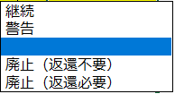

仕様④：全ての経過をリセット（削除）したい場合（全ての✔を削除することと同様）。

入力した内容を
リセットしたいな…。
手順１：B列とR列を選択する
手順２：キーボードの ボタンを押す
Delete

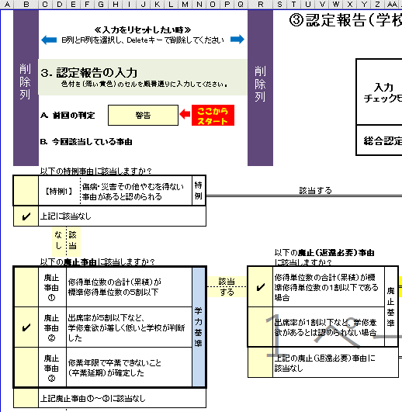
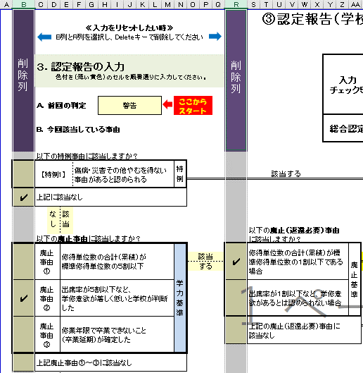
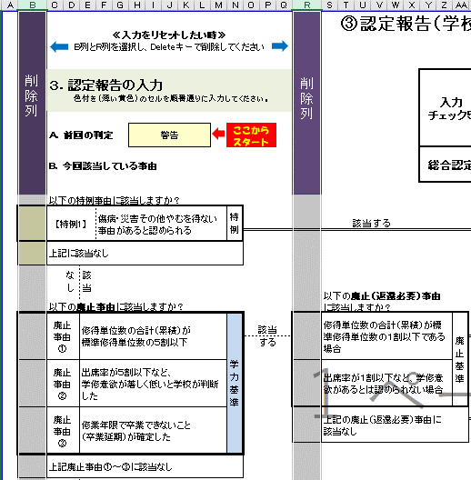

 |  |  |  |  |  |  |  | ※17
 |  |  |  |  |  |  |  | ・新たな人物の判定を行いたい、 ・判定を誤った、 などの際にご活用ください。

3 | ステップ１ー(４) 異動願（届）作成 「④様式」

①入力したデータに基づいて【給付】退学の異動願（届）及び認定報告が自動で作成されます。

②「６．学校処理」で、次の対応を確認してください。

※未入力箇所がある場合は、作成されません。
★POINT★
入力チェック１～入力チェック４（＋異動始期チェック）にエラーがなければ、 ここまでの入力で「④の様式（自動作成・記入用）シート」で異動願が自動作成されます。

①
※19
 |  |  |  |  |  |  |  | ※19
 |  |  |  |  |  |  |  | 原則送付不要です。

 |  |  |  |  |  |  |  | 送付が不要な場合…

 |  |  |  |  |  |  |  | 送付が必要な場合…

 |  |  |  |  |  |  |  |  |  | と表示されます。

②
 |  |  |  |  |  |  |  | ※20
 |  |  |  |  |  |  |  | 「5.学校処理」に基づいてスカラACで処理を行ってください。

※20

◆ | ステップ２ー(１) スカラＡＣ入力

①スカラＡＣへアクセスします。
スカラACへアクセス
CLICK!
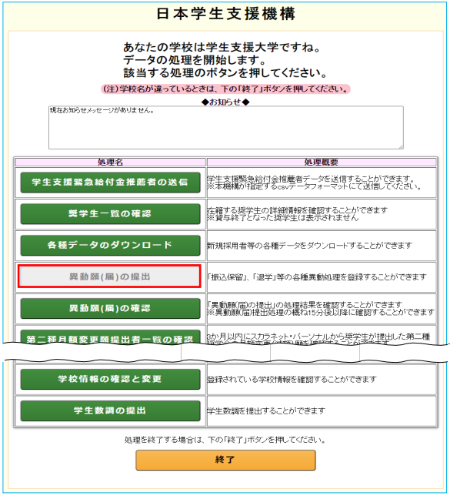
①

 |  |  |  |  |  |  |  | ※21
 |  |  |  |  |  |  |  | スカラＡＣにアクセスし「奨学生一覧の確認、異動願（届）等」をクリック、ＩＤとパスワード入力してください。

※21

②認定結果が「廃止」の場合は「廃止」を、「継続・警告・停止」の場合は「退学」を選択します。

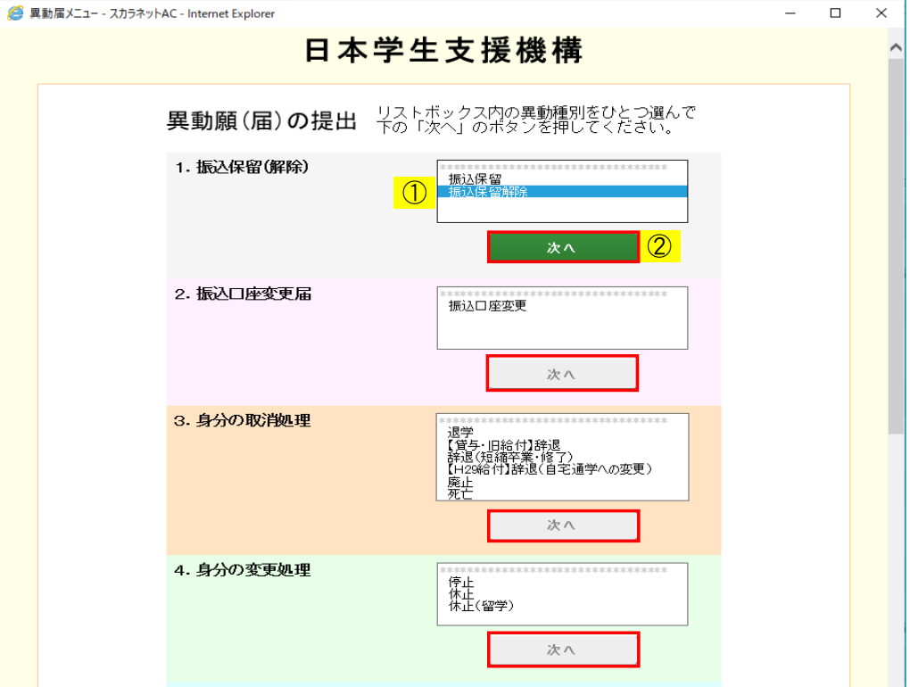

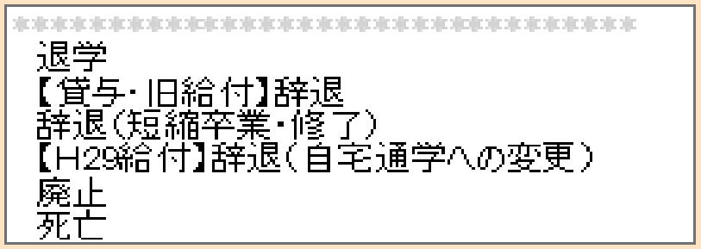

②

※22
 |  |  |  |  |  |  |  | ※22
 |  |  |  |  |  |  |  | 「３．身分の取消処理」から、認定結果が「廃止」の場合は「廃止」を、「継続・警告・停止」の場合は「退学」を選択し「次へ」をクリックします。

（参考）退学と廃止のスカラAC入力時の違い
CLICK!

★POINT★
給付において、 退学時の適格認定が「廃止」になった際は、廃止を先に（優先して）スカラＡＣで入力してください。

異動始期
異動事由
廃止事由
③対象奨学生を検索し、作成した異動願（届）に基づき、 を入力します。

作成した異動願（届）～判定が「廃止」の場合～
 |  |  |  |  |  |  |  | ※23
 |  |  |  |  |  |  |  | ～判定が「継続・警告・停止」の場合～は「退学」の処理が必要となります。スカラACでの「退学」の入力方法は「貸与退学の異動願（届）マニュアル」をご参照ください。

 |  |  |  |  |  |  |  | ※23
 |  |  |  |  |  |  |  | ステップ１ー（４）で完成した異動願（届）の「６.学校処理」に基づき、スカラACで異動始期を入力し、返還要否を選択し、廃止事由を選択します。

スカラAC画面
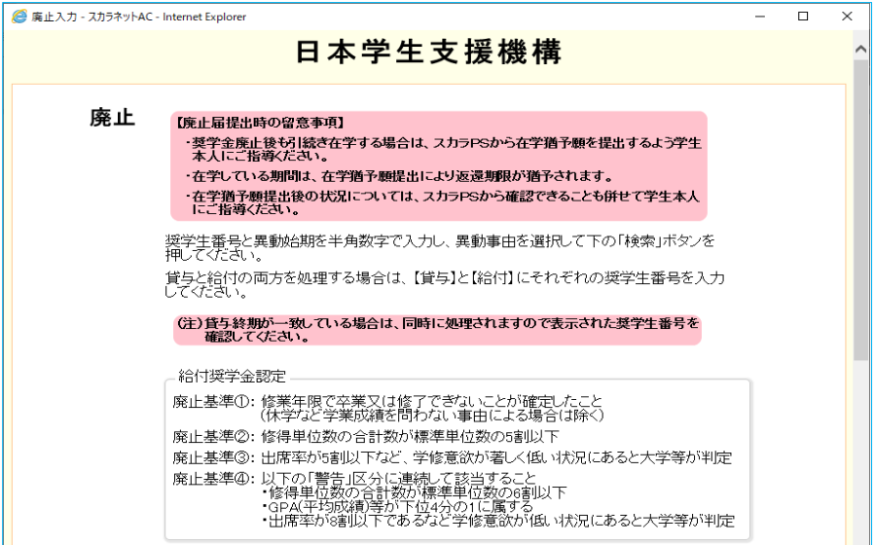
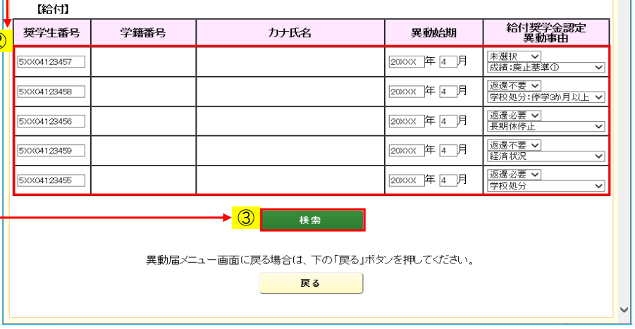

③

123-456
ショウガク タロウ
52303000000
2024
11
 |  |  |  |  |  |  |  | ★POINT★
 |  |  |  |  |  |  |  | 「未来始期」は入力日の「翌月始期」までしかスカラACでの入力ができません。 例）入力日2024/10/27 ⇒2024/11始期の入力○ 2024/12始期の入力×

 |  |  |  |  |  |  |  | ※24
 |  |  |  |  |  |  |  | 「6.学校処理」に基づいてスカラACで処理を行ってください。

④入力内容を確認します。入力した内容が正しく処理されているか必ず確認してください。

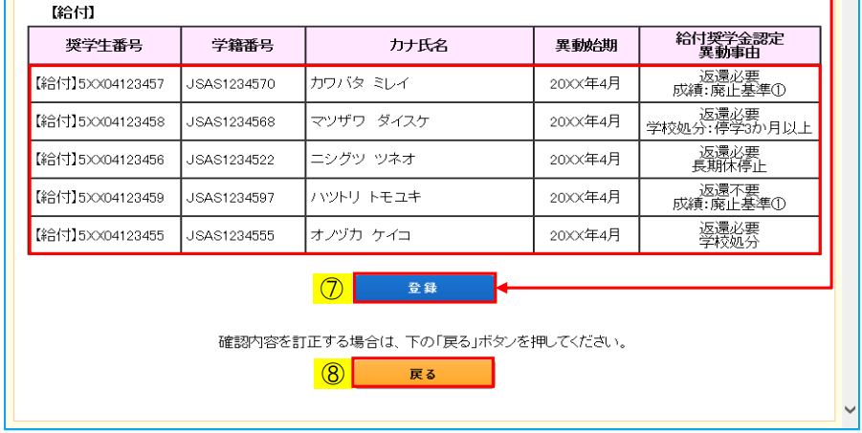
ショウガク タロウ
52303000000
123-456
2024年11月
 |  |  |  |  |  |  |  | ※25
 |  |  |  |  |  |  |  | 確認画面が表示されます。問題がなければ「登録」をクリックしてください。訂正がある場合は「戻る」をクリックし、前の画面に戻ってください。

④

※25

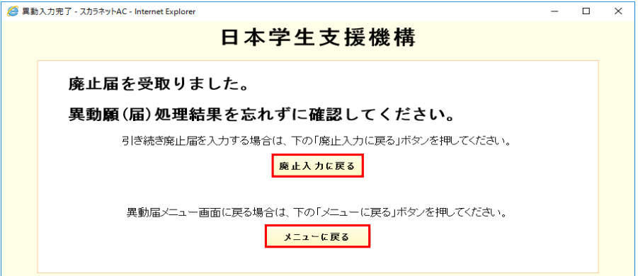

※26
 |  |  |  |  |  |  |  | ※26
 |  |  |  |  |  |  |  | 「登録」をクリックしたあと、そのデータが（機構へ）送信され、スカラＡＣが入力内容を受け取ったことが表示されます。

● | ステップ２ー(２) 入力結果の確認

①スカラＡＣで入力後、おおよそ１５分後に結果が反映されます。入力が正しく処理されているか確認してください

★POINT★
スカラＡＣで異動入力を行っても、結果（入力後おおよそ１５分後に反映）を確認し、その結果が「〇 正しく処理されました」と表示されるまで、処理が完了したことにはなりません。必ず確認を行ってください。

Sample
 |  |  |  |  |  |  |  | ※27
 |  |  |  |  |  |  |  | スカラＡＣにアクセスし「奨学生一覧の確認、異動願（届）等」をクリック、ＩＤとパスワード入力してください。

※27

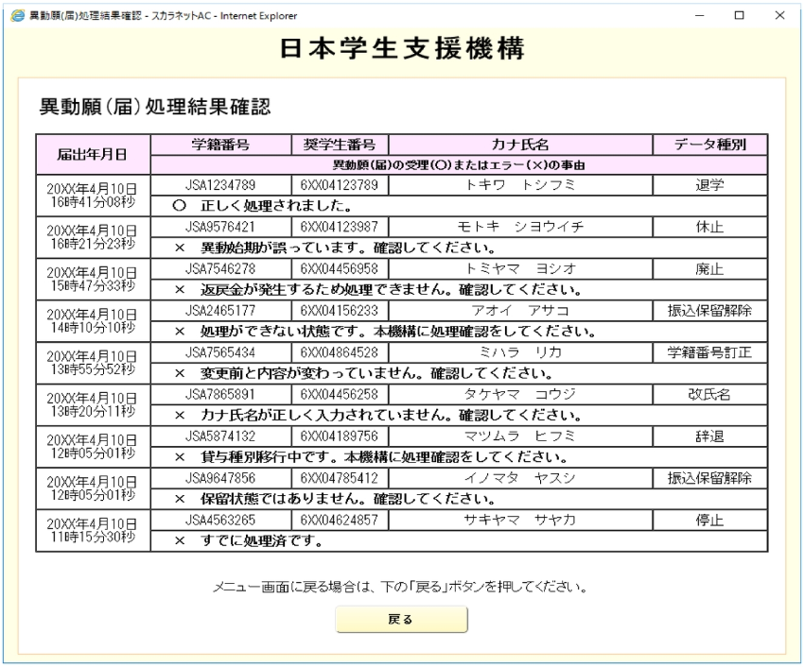
Sample
 |  |  |  |  |  |  |  | ※28
 |  |  |  |  |  |  |  | ＜この画面はイメージです＞ 正しく処理がされている場合は 「〇 正しく処理されました。」と表示されます。

①
※28

※29
 |  |  |  |  |  |  |  | ※29
 |  |  |  |  |  |  |  | ＜この画面はイメージです＞ 「×」と表示される場合は、エラーのため処理されていません。

 |  |  |  |  |  |  | 「○ 正しく処理されました」と表示されたら…
ステップ３へ

 |  |  |  |  |  |  | 「×」が表示されたら…
ステップ２ー（３）へ

 | ステップ２ー(３) エラー後の対応

エラーメッセージ：「返戻金が発生するため処理できません。確認してください。」

※（返戻金額が不明な場合）「返戻金額確認依頼」のフォームから確認依頼をしてください。

①
CLICK!
＜奨学金返戻用紙＞

（参照）奨学金の返戻
（振込超過金が発生した場合）

②Excelシートの「②異動情報・学校情報・機構に送付が必要な場合（学校入力用）」を開きます。

③「７．機構に送付が必要な理由」の「振込超過あり」に✔をいれます。

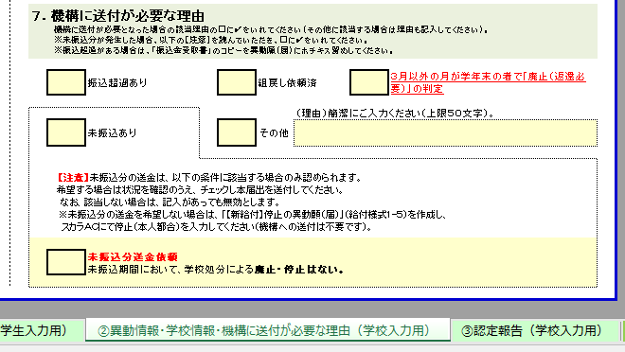

③

②

④「振込金受取書」のコピーを「異動願（届）」にホチキス留めのうえ異動・補導係へ送付してください。
④
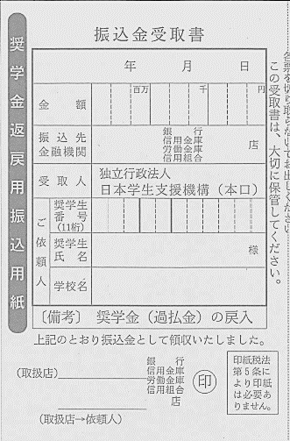
奨学 太郎
出 納
2024.6.6
2024 6 6
120000
日本学生支援大学
コピー
※30
 |  |  |  |  |  |  |  | ※30
 |  |  |  |  |  |  |  | 原則送付不要です。

 |  |  |  |  |  |  |  | 送付が不要な場合…

 |  |  |  |  |  |  |  | 送付が必要な場合…

 |  |  |  |  |  |  |  |  |  | と表示されます。

 | ステップ３ 異動願（届）を学校保管か、郵送か

 |  |  |  |  |  |  |  | 異動願（届）
ステップ２－（２）で 入力結果を確認し |  | 「〇 正しく処理されました」と表示された場合は |  |  |  |  |  | 学校保管 ※異動願（届）の郵送は不要です

 |  | 「× 未振込額が発生するため処理できません。確認してください。」 と表示された場合は |  |  |  |  |  | 未振込分送金依頼にチェック をいれ異動願（届）を機構へ郵送

 |  | 「× 返戻金が発生するため処理できません。確認してください。」 （×＝処理されていない）と表示された場合は |  |  |  |  |  | 異動願（届）＋振込金受取書コピーを機構へ郵送

